상품제안서
내열유리 항아리머그 RM-01 430ml | 상품코드: F19915

 |  |  |  |  |  |  | 02-412-0044 | www.easy1.co.kr
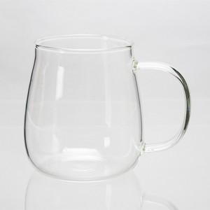

【상세/제작정보】

【인쇄/포장옵션】 | 전사1도인쇄 / 포장불가능

【공급단가】 | 수량 | 100~ | 300~ | 500~ | 1,000~ | 3,000~
*VAT별도 | 단가 | 4,720원 | 4,550원 | 4,370원 | 4,200원 | 4,090원

【상품 URL】 | https://dev.easy1.co.kr:443/src/goods_detail.php?gdno=19915

